总况
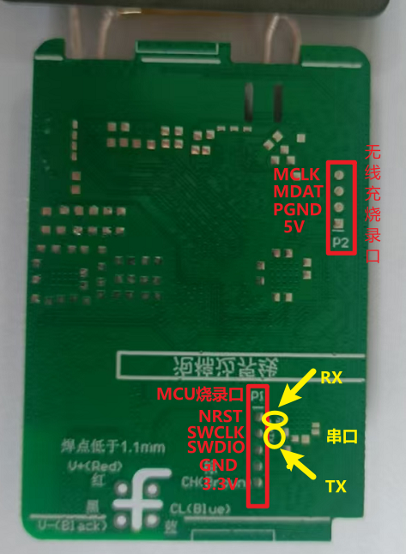
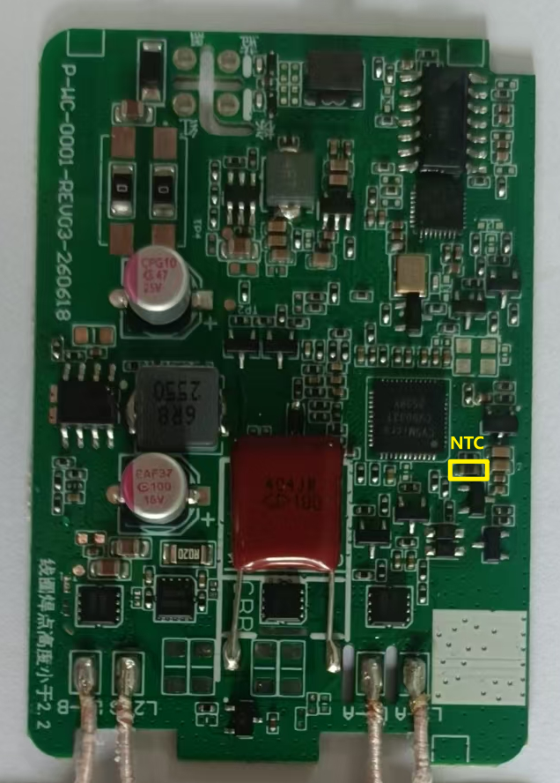
序号 | 项目 | 详情
1 | MCU型号 | AT32F426KBU7-4
2 | MCU规格书
3 | MCU引脚定义
4 | CAN FD收发器型号 | SIT1145AQT/1/FD
5 | CAN FD收发器规格书
6 | 原理图
7 | PCB丝印
8 | 简单框图
9

